회계 활용 자료
1. 거래처등록 -> 거래처이름변경 시 히스토리 관리, ERP 상에서 등록신청 / 간편등록 계속사용(X)

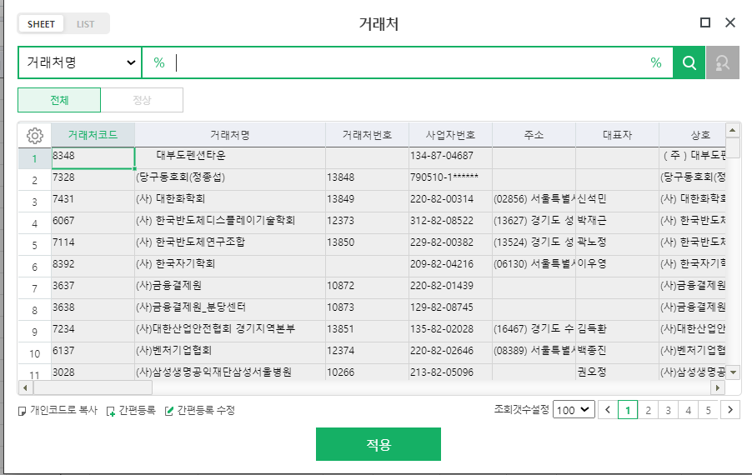
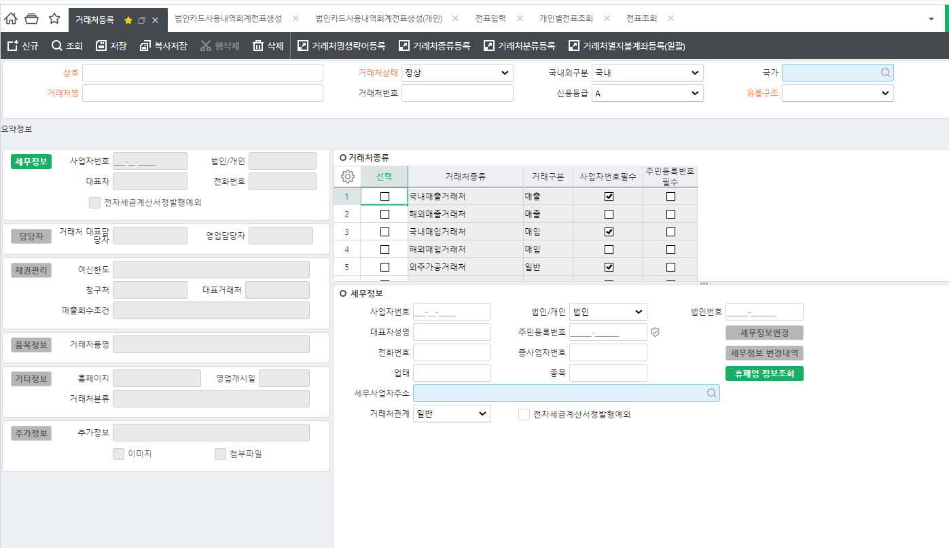

 |  |  |  | 현재 : 법인카드사용내역회계전표생성에서 거래처 시트 더블클릭하여 거래처 간편등록 사용가능
 |  |  |  | To Be : 기능 삭제

 |  |  |  | 현재 : 거래처명 변경 시 히스토리 관리 x
 |  |  |  | To Be : 히스토리 관리

 |  |  |  | 현재 : 거래처등록을 그룹웨어 신청하여 담당자가 등록
 |  |  |  | To be : 각 현업이 거래처 등록하여 담당자가 승인 후 거래처 등록

2. 최종 결재라인 회계팀 / 재무팀 담당자 디폴트 설정

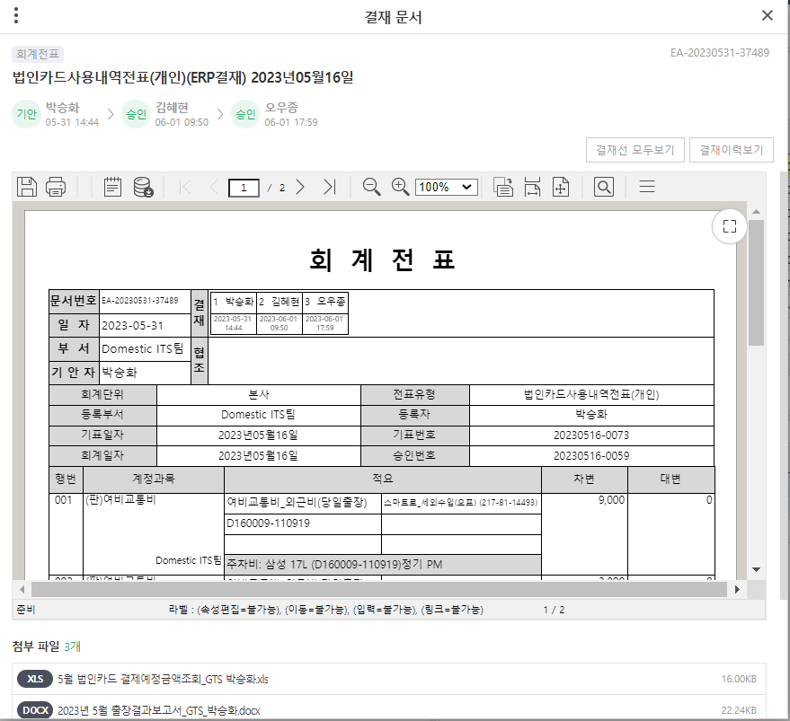
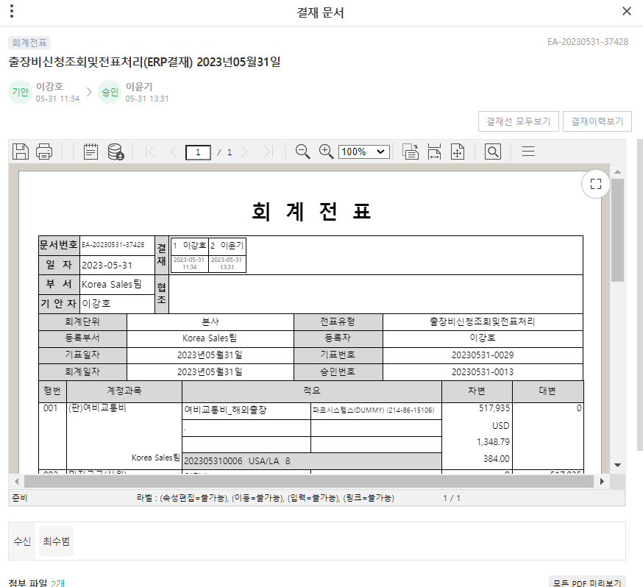
Case 1) 회계팀, 재무팀 최종결재 담당자가 마지막이 아닌 경우 |  | Case 2) 회계팀, 재무팀 최종결재 담당자가 결재하지 않은 경우 | Case 3) 회계팀, 재무팀 최종결재 담당자 부재 시 대결 | Case 1 , Case 2
 |  |  |  | 최종결재자를 디폴트 값으로 설정
 |  |  | 관련 이미지 없음
 |  |  |  | Case 3
 |  |  |  | 최종결재자가 부재 시 업무 대체자의
 |  |  |  | 대결

유니패스
유니패스

3. 개인별 경비 신청 및 전표처리 -> 수정 시 개인별전표조회, 전표입력에서 수정 가능하게 / 2중처리방지

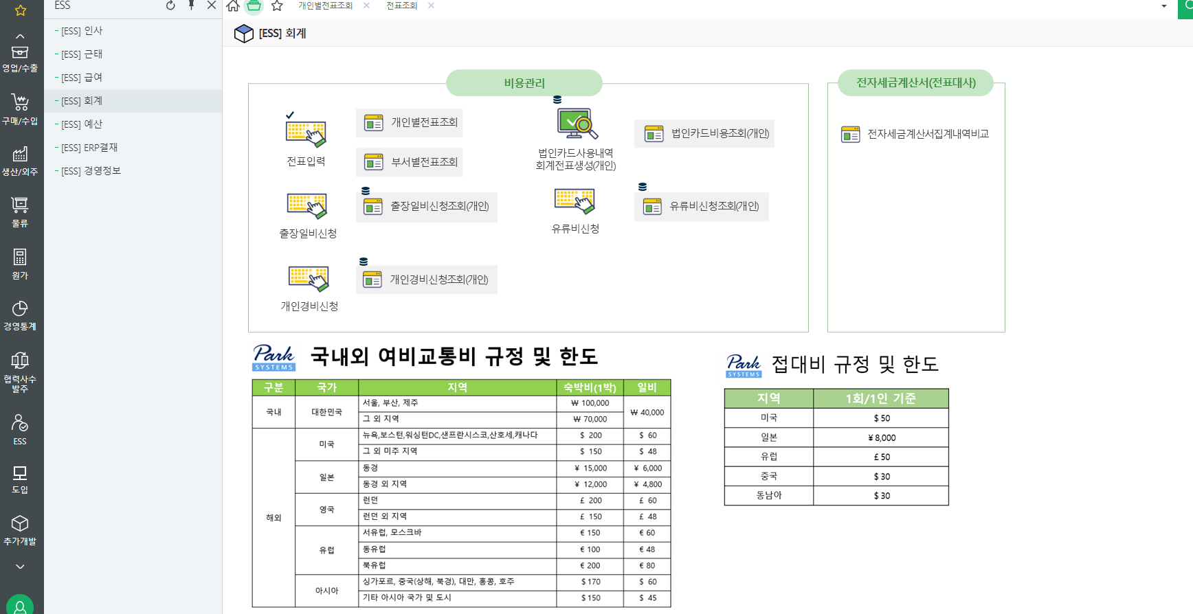

 |  |  |  | 개인별전표조회

 |  |  |  | 현재 : 일반분개전표유형만 수정 가능
 |  |  |  | To be : 모든 유형 수정

4. 경비전표 증빙 30개 - 비용항목마다 첨부하여 바로 조회 될 수 있게
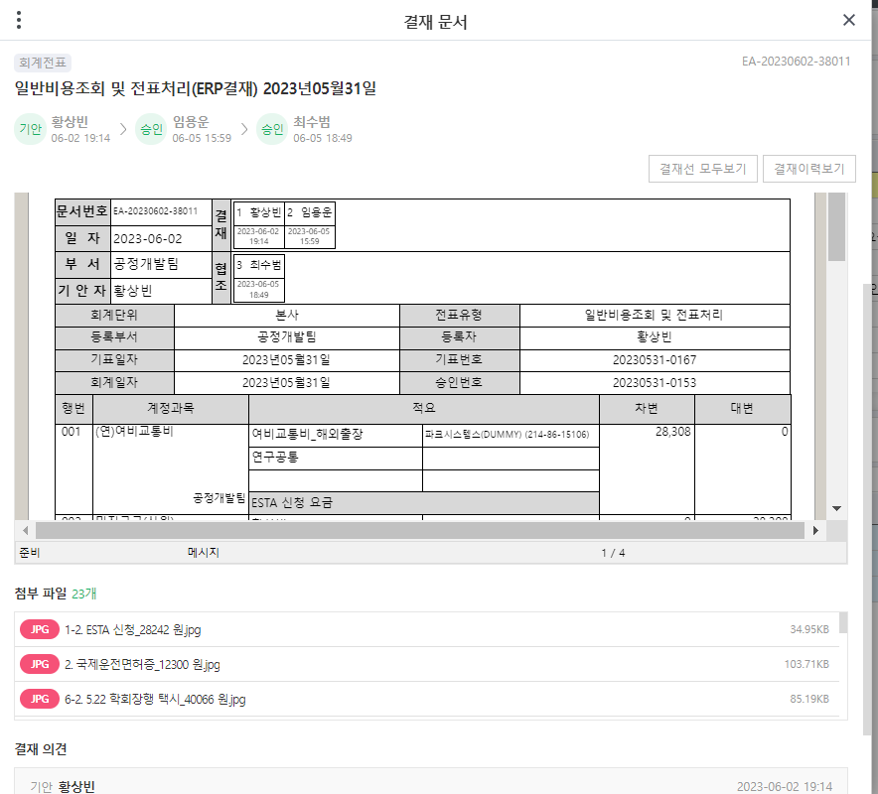

 |  |  |  | 현재 : 증빙 가독성이 떨어짐
 |  |  |  | To Be : 비용 항목마다 증빙 첨부 등

5
아래와 같이 유니패스의 수출필증리스트를 월별로 다운받아서 파일을 ERP에 업로드하면

아래 메뉴들을 작성할때 유니패스 눌러서 선택하면 노란색부분을 수기로 작성하지 않고 내역을 끌고와서 입력하고 처리 (판매금액 제외)

유니패스

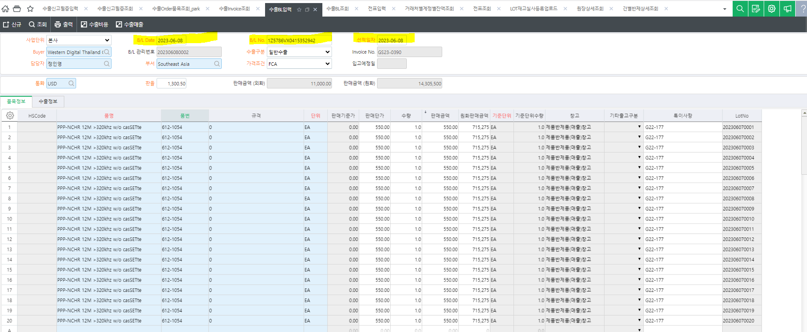

유니패스

6
P/O No. | TH5805-P092255

잔액 표시 요청

분할로 인보이스 발행되어 매출처리가 되는데

아래 화면에서 인보이스 발행되어 매출처리가 되고 남은 잔액이 확인 가능한지

잔액 표시 요청

6. 인사_다중조건검색 화면 구성
■ 다중조건 검색 화면 구성
현재 컬럼에서 추가해야 하는 사항
1. 다중조건 검색 조회화면 중 사원리스트 컬럼 구성
※ | 부서(레벨2) | 부서(레벨3) | 부서(레벨4) | ~ | 부서(레벨7) | 사원 | 사번 | 뒤로는 사원명부조회 화면 컬럼과 동일 (직위, 직군, 직무, 나이, 성별, 국적, 직책 등등)
1 | 경영지원부 | ESG실 | 인사문화팀 | - | - | 황원동 | 2020042401
2
3
4
5
6
7
8
9
10

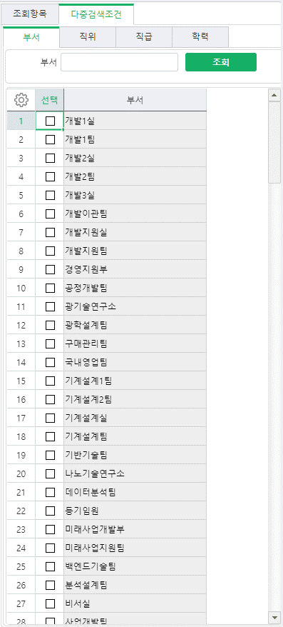
호봉
직책
직군
직무
...
...
나이
국적
추가
2. 다중검색조건
1) 부서 (상위 레벨 선택 시 하위 레벨도 함께 검색 되어야 함, ex 경영지원부 선택 시 하위 레벨인 ESG실, 재무기획실과 하위 팀 까지 검색)
2) 직위
3) 호봉
4) 직책
5) 직군
6) 직무
7) 근무상태
8) 성별
9) 국적
10) 학위
11) 채용형태
12) 나이
* 나이를 검색조건에 넣을 경우 구간 선택 가능하도록 설정 (ex. 20세 ~ 35세)

3. 조회(결과) 화면에 요약표 함께 구성 (위 다중검색을 통해 나오는 결과물)
** 요약표와, 해당 data의 세부 사원명부(리스트)가 화면에 함께 구성되도록
>> '다중조건검색 결과화면' 시트의 예시화면 참고

1) 다중검색 조건에 맞는 인원(수) (*퇴직자 포함할 것인지 체크박스 필요)
- 특정 시점의 임직원 인원 수 (00.00.00)
- 퇴직자를 포함하면 특정 시점에서 현재 퇴직자를 포함한 전체 인원 수를 조회할 수 있고,
퇴직자를 포함하지 않으면 특점 시점에서 현재 재직하고 있는 인원만 확일 할 수 있음
2) 다중검색 조건에 맞는 인원 중 특정 시점의 평균근속기간 현황
- 조회 조건: 00.00.00
- 개인별 근속년수 및 근속년월일 컬럼 추가 (사원근무년수조회 화면에서 근속년수와 근속년월일 컬럼과 동일)
3) 다중검색 조건에 맞는 인원 중 일정 기간의 입사자 및 퇴직자 수
- 조회 조건: 00.00.00 ~ 00.00.00

6. 인사_다중조건검색 결화화면 예시
1. 화면메뉴 구성 예시
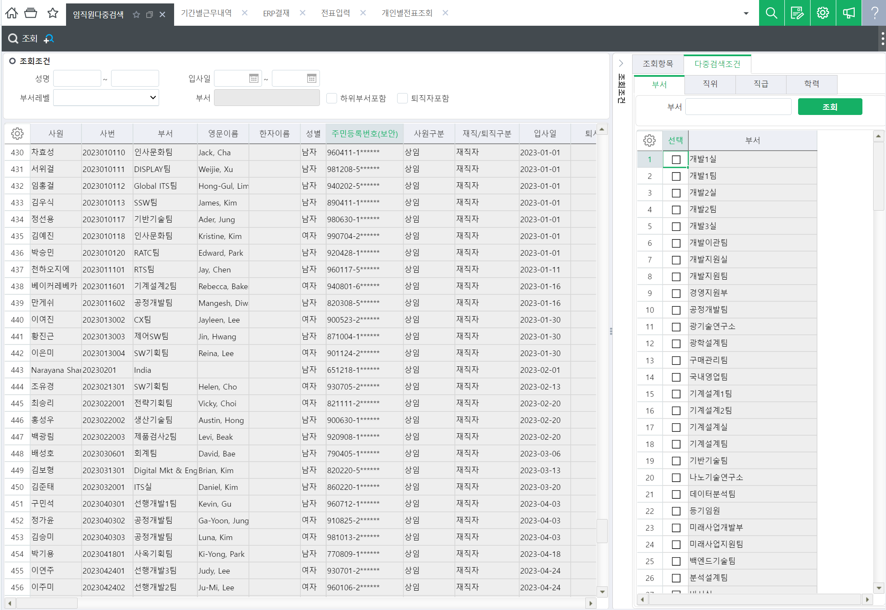
호봉
직책
직군
직무
...
...
나이
국적
※ 인원 수 / 평균근속기간
※ 입사자 및 퇴직자 조회
□ 입사자
□ 퇴직자

요약화면
추가
(요청사항 2번항목 참고)
※ 요약
다중조건 인원 수
평균근속기간
입사자 수
퇴직자 수
35
3년 2개월 5일

다중조건에 부합한
사원리스트

사원리스트 표기(요청사항 1번항목 참고)
현재 컬럼에서 추가해야 하는 사항
 | 1. 다중조건 검색 조회화면 중 사원리스트 컬럼 구성
 | ※ | 부서(레벨2) | 부서(레벨3) | 부서(레벨4) | ~ | 부서(레벨7) | 사원 | 사번 | 뒤로는 사원명부조회 화면 컬럼과 동일 (직위, 직군, 직무, 나이, 성별, 국적, 직책 등등)
 | 1 | 경영지원부 | ESG실 | 인사문화팀 | - | - | 황원동 | 2020042401
 | 2
 | 3
 | 4
 | 5
 | 6
 | 7
 | 8
 | 9
 | 10

37. 근무신청서 시작종료시간 표기
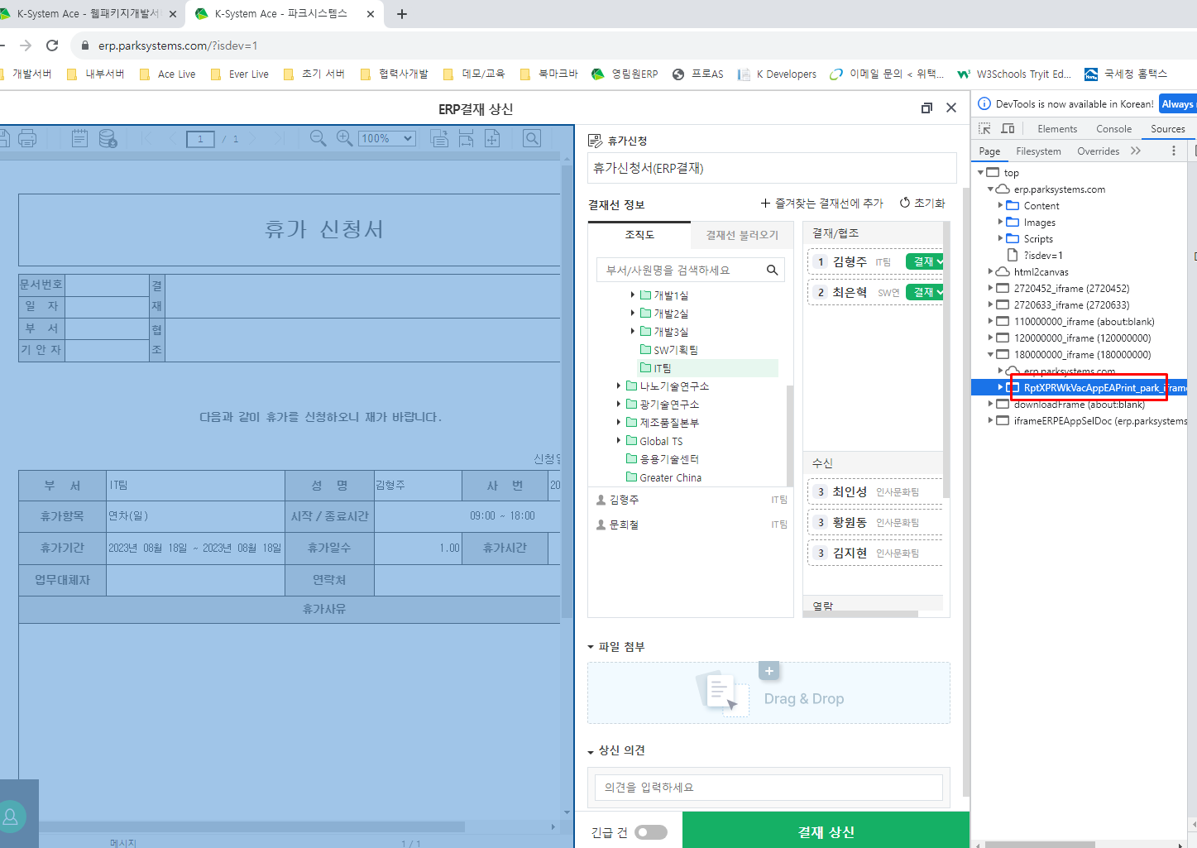

24.Invoice data 연동
No. | 개발/유지보수 | 구분 | 부서 | 개선항목 | 메뉴명 | As-is | To-be | 참조 | 의견 | 확인필요
24 | 개발 | 연동 | 회계팀 | Invoice data 연동 | 영업/수출 | 해외매출 인보이스,필증,BL 정보를 수기로 입력하여 오류 | 해외매출 매출 전표 - 유니패스 내역을 끌어와서 입력 전표 처리 및 업로드 하여 수출 정보와 매칭 하여 매출 처리 | 회계 활용 자료 탭 5번 참조 | 회계팀 요구 화면 명확히 제시 | 회계팀 요구사항 정리

1. 수출 Invoice입력한다.
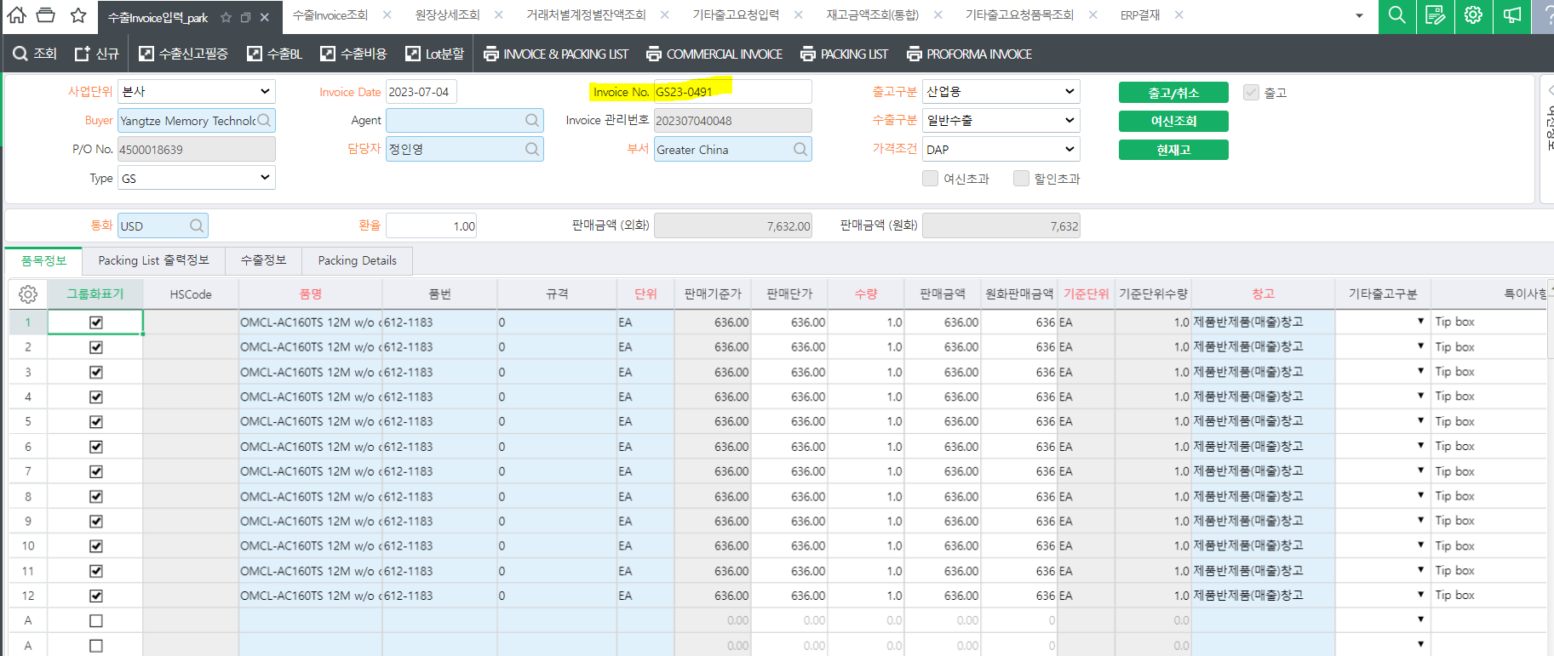
 |  |  |  |  |  |  |  | 송품장번호 | Invoice No.

2. 수출면장 발행한다.

3. 수출면장 발행 후 유니패스 -> 정보조회 -> 통관정보 -> 수출 -> 수출 이행 내역 (기간) 에서 엑셀파일을 아래와 같이 다운로드한다.
[수출이행내역기간조회_유니패스원본] 탭 일부
신고번호 | 수출종류 | 송품장번호 | 수리일자 | 선적기한 | 신고수량 | 신고수량단위 | 선적수량 | 선적수량단위 | 신고중량 | 선적중량 | 포장종류 | 선적여부 | 선적일자 | 통화부호 | 환율 | 수출금액(미화) | 수출금액(원화) | B/L | 수출자구분/거래구분/결제방법 | 결재금액 | 인도조건 | 운송수단코드명 | 구매자상호 | 구매자부호 | 운임 | 보험료 | 신용장번호
1235623902238X | 일반수출 |  | 2023-06-30 | 2023-07-31 | 1 | CT | 1 | CT | 1.00 | 1.00 | CT | Y | 2023-07-01 | EUR | 1,283.86 | 66 | 84,326 | 1529881732 | A / 92 / GN | 60.00 | DDP | 항공기에 의한 운송 | PARK SYSTEMS EUROPE GMBH | DEPARKSY0001C
4319823300052X | 일반수출 | GS23-0400 | 2023-06-29 | 2023-07-31 | 5 | CR | 5 | CT | 4,690.00 | 4,614.00 | CR | Y | 2023-07-01 | USD | 1,283.86 | 2,750,000 | 3,530,615,000 | BTLA23075301 | C / 11 / LS | 2,750,000.00 | FCA | 항공기에 의한 운송 | SIEN QINGDAO INTEGRATED CIRCUITS CO LTD | CNSIENQI0001V | 0 | 0 | LCG0372202300285
1235623910513X | 일반수출 |  | 2023-07-04 | 2023-08-03 | 1 | CT | 1 | CT | 6.50 | 6.50 | CT | Y | 2023-07-04 | USD | 1,305.24 | 1,050 | 1,370,502 | 4995420511 | A / 92 / GN | 1,050.00 | DDP | 항공기에 의한 운송 | PARK SYSTEMS JAPAN INC | JPPARKSY0001F
1235623910539X | 일반수출 | GS23-0491 | 2023-07-04 | 2023-08-03 | 1 | CT | 1 | CT | 1.00 | 1.00 | CT | Y | 2023-07-04 | USD | 1,305.24 | 7,632 | 9,961,591 | 5056419115 | A / 11 / TT | 7,632.00 | DAP | 항공기에 의한 운송 | YANGTZE MEMORY TECHNOLOGIES CO LTD | CNYANGTZ0020A
1235623910549X | 일반수출 | GS23-0488 | 2023-07-04 | 2023-08-03 | 1 | CT | 1 | CT | 0.50 | 0.50 | CT | Y | 2023-07-04 | USD | 1,305.24 | 312 | 407,234 | 5693788004 | A / 11 / TT | 312.00 | EXW | 항공기에 의한 운송 | PARK SYSTEMS PTE LTD | SGPARKSY0002U
1235623910690X | 일반수출 | GS23-0492 | 2023-07-04 | 2023-08-03 | 1 | CT | 1 | CT | 0.70 | 0.70 | CT | Y | 2023-07-04 | USD | 1,305.24 | 31,836 | 41,553,620 | 4995583854 | A / 11 / TT | 31,836.00 | DAP | 항공기에 의한 운송 | YANGTZE MEMORY TECHNOLOGIES CO LTD | CNYANGTZ0020A

거래구분이 92 (무상으로 반출하는 상품의 견품 및 광고용품)인 경우에는 데이터가 사용되지 않도록 해주세요. => 매출이 아님
거래구분이 11 (일반형태 수출) 인데 매출처리가 안되었으면 매출 누락입니다. 가능하다면 [기본] 월 마감전 데이터 확인에서 미처리된 내용을 조회할수 있으면 좋겠습니다.

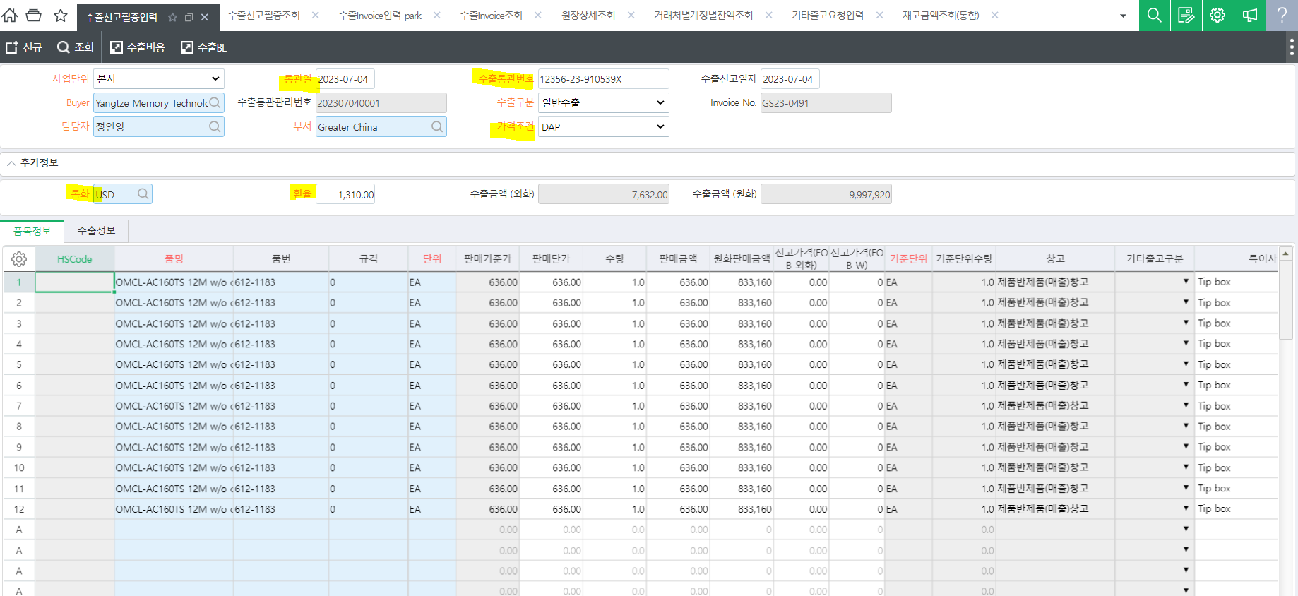
4. 업로드한 데이터로 수출신고필증입력에서 아래와 같이 매칭하여 입력
 |  |  |  |  |  |  |  | 유니패스 필드 | ERP (수출신고필증입력)
 |  |  |  |  |  |  |  | 송품장번호 | Invoice No. | 인보이스 번호로 수출 Invoice입력과 매칭

 |  |  |  |  |  |  |  | 신고번호 | 수출통관번호
 |  |  |  |  |  |  |  | 수리일자 | 통관일
 |  |  |  |  |  |  |  | 통화부호 | 통화
 |  |  |  |  |  |  |  |  | 환율 | 수리일자의 환율을 가져옴
 |  |  |  |  |  |  |  | 인도조건 | 가격조건

면장발행 매출건 => 증빙구분: 영세율(직수출)
면장이 발행되지 않는 매출건과 DEMO PO 건을 처리하기 위하여 '기타' 로 예외 처리가능하도록 => 증빙구분: 영세율(기타)

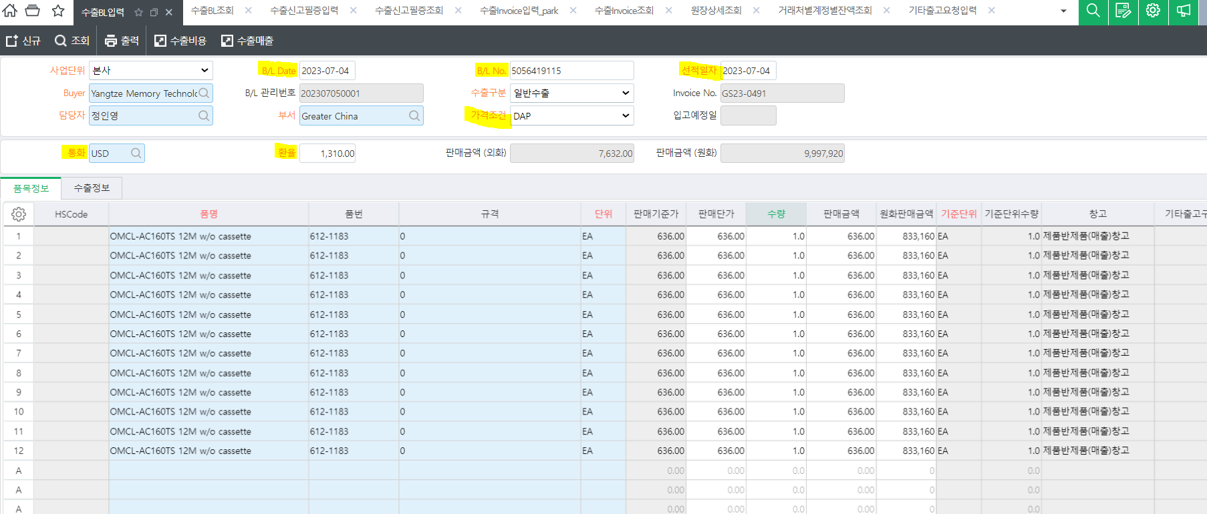
5. 업로드한 데이터로 수출 B/L입력에서 아래와 같이 매칭하여 입력
 |  |  |  |  |  |  |  | 유니패스 필드 | ERP (수출BL입력)
 |  |  |  |  |  |  |  | 송품장번호 | Invoice No. | 인보이스 번호로 수출 Invoice입력과 매칭

 |  |  |  |  |  |  |  | 선적일자 | B/L Date
 |  |  |  |  |  |  |  | B/L | B/L No.
 |  |  |  |  |  |  |  | 선적일자 | 선적일자
 |  |  |  |  |  |  |  | 인도조건 | 가격조건
 |  |  |  |  |  |  |  | 통화부호 | 통화
 |  |  |  |  |  |  |  |  | 환율

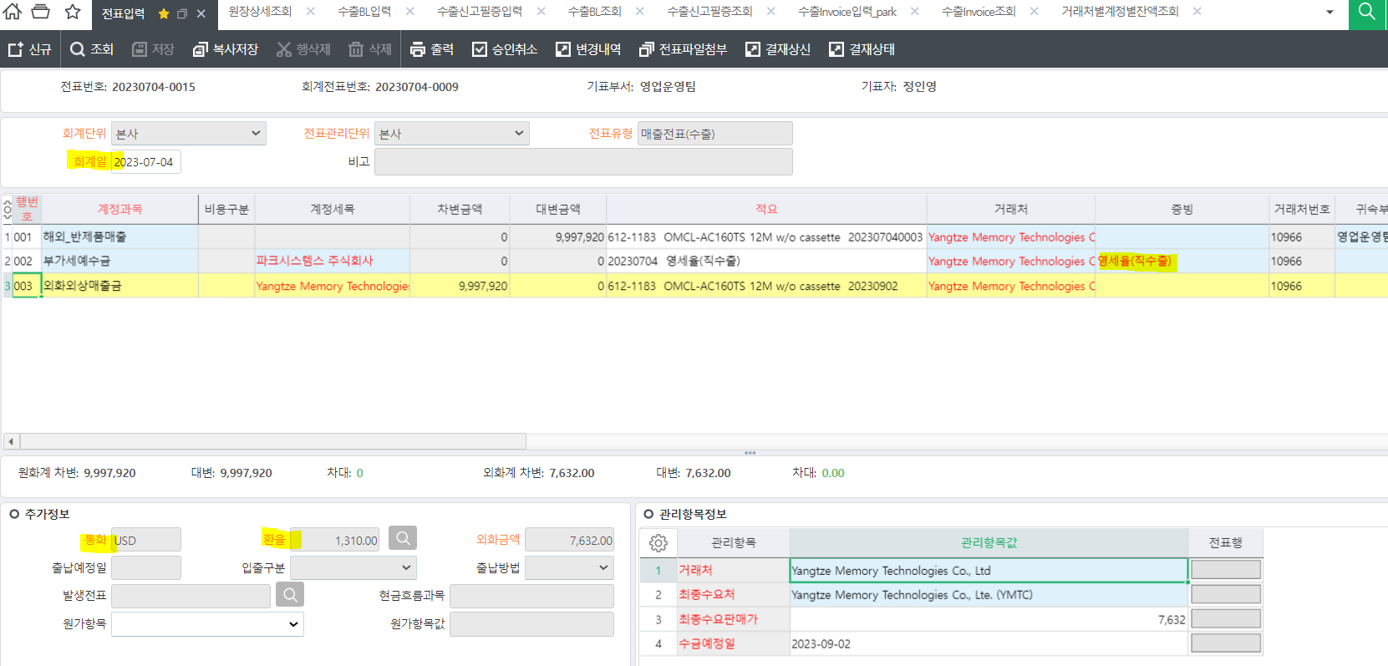
6. 매출전표 처리
 |  |  |  |  |  |  |  | 유니패스 필드 | ERP (전표입력)
 |  |  |  |  |  |  |  |  | 회계일 | 인도조건에 맞는 매출인식일자

